상품제안서
카카오프렌즈 연습장 볼펜 세트 | 상품코드: S04326

 |  |  |  |  |  |  | 02-713-8555 | www.synergygift.co.kr
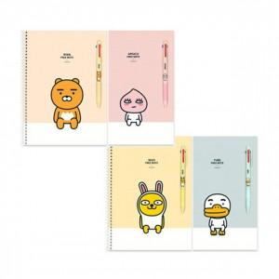

【상세/제작정보】 | <p><span style="font-size: 14pt;">※&nbsp;</span><span style="font-size: 14pt;">캐릭터 랜덤발송 됩니다.</span></p>

【인쇄/포장옵션】 | 실크 / OPP(비닐)

【공급단가】 | 수량 | 200~ | 500~ | 1,000~ | 3,000~ | 5,000~
*VAT별도 | 단가 | 4,510원 | 4,440원 | 4,330원 | 4,160원 | 3,990원

【상품 URL】 | https://www.synergygift.co.kr:443/src/goods_detail.php?gdno=19395

